Задание 2 Тест-кейсы (Smoke)
Номер Тест кейса/ID | Название | Предварительные шаги | Шаги | Данные | Ожидаемый результат | Фактический результат | attach: | Баги
1 | Поле "Номер заказа" принимает к заполнению только цифры | Открыть https://ufa.frfrstaging.ru/back/ Не авторизироваться на сайте | Кликнуть на настроение "Есть идея!"
 |  |  | Появился блок для ввода данных
 |  |  | Ввести в поле "Номер заказа" данные, содержащие буквы | Например "йцукен" | Поле не принимает к заполнению буквенные значения |  | 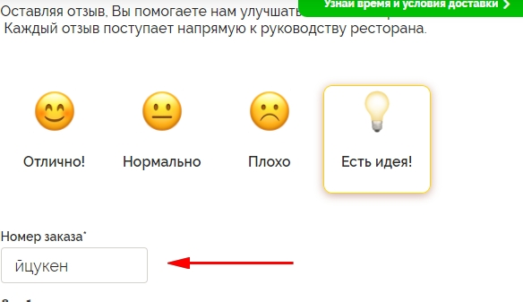 | В поле вводятся не только цифры, валидатор не срабатывает № 1
2 | В поле "Номер заказа" автоматически заполняется последний заказ клиента | Открыть https://ufa.frfrstaging.ru/ Залогиниться на сайте, использовать тестовые данные Телефон: 70000000002 Пароль: 123456 | В верхнем правом углу кликнуть на кнопку "Личный кабинет" |  |  |  | 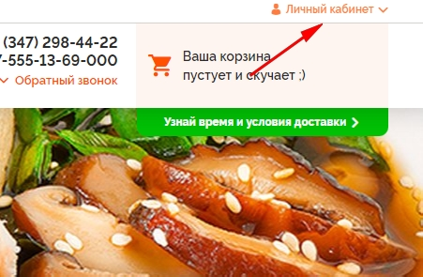
 |  |  | Открывается меню Личного кабинета
 |  |  | Кликнуть кнопку "Мои заказы" |  |  |  | 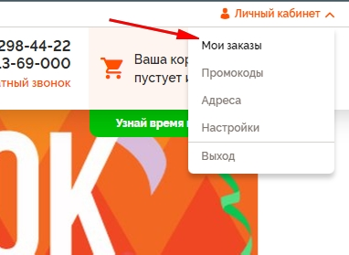
 |  |  | Открывается страница с заказами
 |  |  | Найти номер последнего сделанного заказа (отображается вверху) |  |  |  | 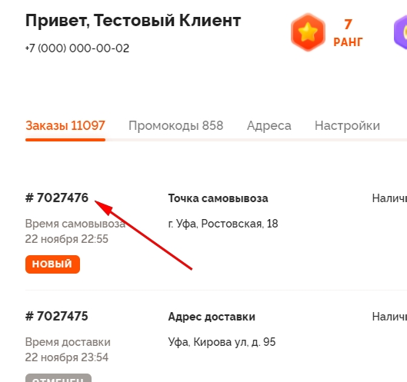
 |  |  | Перейти на https://ufa.frfrstaging.ru/back/
 |  |  | Открылась страница отзывов
 |  |  | Кликнуть на кнопку "Есть идея!"
 |  |  | Появился блок для ввода данных
 |  |  | Проверить на совпадение значения из поля "Номер заказа" и со страницы заказов |  | В поле "Номер заказа" отображается номер последнего сделанного заказа |  | 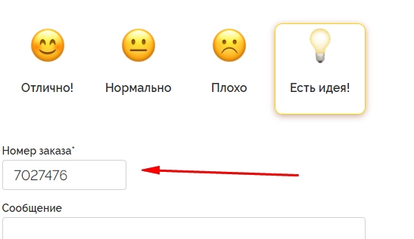

Задание 2 Баг репорт
№ | Заголовок | Предварительные шаги | Шаги | Фактический результат | Ожидаемый результат | attach | Приоритет | Дополнительная информация
1 | Вводятся НЕ цифры в поле Номера заказа | Открыть https://ufa.frfrstaging.ru/back/ Не авторизироваться на сайте | 1) Кликнуть на настроение "Есть идея!" 2) Ввести йцукен в поле "Номер заказа" | Валидация не сработала, получилось ввести данные, содержащие буквы | Срабатывает валидатор, не пропускает никакие данные, кроме цифр |  | Низкий
2 | Несоответствие названия настроения на странице обратной связи | Открыть https://ufa.frfrstaging.ru/back/ Авторизация не имеет значения | Проверить названия настроений | Настроения называются "Отлично!", "Нормально", "Плохо", "Есть идея" | Настроения называются "Супер", "Нормально", "Плохо", "Есть идея" | 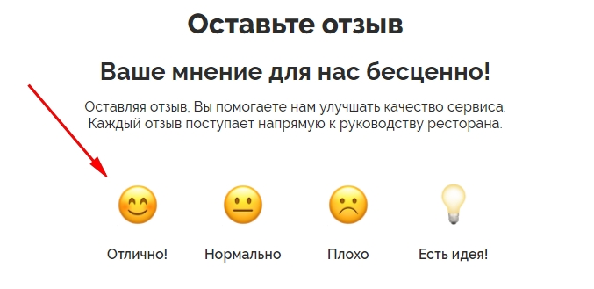 | Низкий

